상품제안서
EZ-WIND4000LED 탁상용 충전식 무선 선풍기 | 상품코드: F22219

 |  |  |  |  |  |  | 02-412-0044 | www.easy1.co.kr
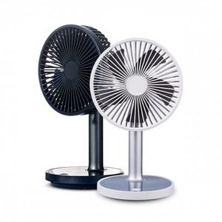

【상세/제작정보】 | <p><span style="font-size: 14pt;"><b>* 배송비 한박스 12개 6000원(VAT별도)</b></span>&nbsp;</p>

【인쇄/포장옵션】 | 실크, 레이저 / 포장지포장

【공급단가】 | 수량 | 30~ | 50~ | 100~ | 300~ | 500~
*VAT별도 | 단가 | 17,000원 | 16,400원 | 16,000원 | 15,200원 | 15,000원

【상품 URL】 | http://www.easy1.co.kr/src/goods_detail.php?gdno=22219

